Blad1
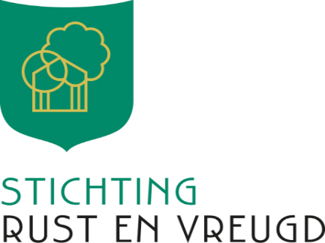

Formulier betaalverzoek 1e deel donatie

Met dit formulier kunt een betaalverzoek indienen voor 80% van de door
Stichting Rust en Vreugd toegekende bijdrage

Dit betaalverzoekformulier dient verzonden te worden aan e-mail adres: info@stichtingrustenvreugd.nl

Alleen formulieren die volledig zijn ingevuld kunnen in behandeling worden genomen.

Projectnummer
Naam aanvrager
IBAN nummer
Ten name van
Plaats

Het in de toekenningsbrief vermelde toegezegde bedrag

Van het toegekende bedrag wordt 80% bij aanvang van uw project betaald |  | € 0.00

Startdatum project:
Sluitend dekkingsplan bijgevoegd |  | ja/nee

Eventuele opmerkingen

Datum inzending |  | 2023-08-14
Handtekening1
Handtekening2
Indien volgens het uittreksel van de kamer van koophandel er sprake is van gezamelijke bevoegdheid zijn 2
handtekeningen verplicht.
Met de handtekening(en) op dit betaalverzoekformulier tekent u voor het betaalverzoek.

Voor vragen kunt u ons bereiken via: |  | info@stichtingrustenvreugd.nl

In te vullen door Stichting Rust en Vreugd
 | paraaf | datum
Project nummer
Gecontroleerd door
Bedrag betaalverzoek
Vastgesteld bedrag
Betaling verwerkt op

